Plan1
CONTROLE DE PRODUTOS EM ESTOQUE

Produto | Valor Unit. | Dados | Jan. | Fev. | Mar. | Cálculos | Estoque | Estoque | Total Vendas | Média | Valor Vendas | Estoque Atual | Valor Est. Atual | 12%ICMS | 7% Frete | Custo ADM. 33%
Laranja | R$ 1.85 |  | 120 | 75 | 98 |  | 300
Banana | R$ 2.20 |  | 132 | 111 | 55 |  | 300
Pêra | R$ 5.10 |  | 66 | 85 | 76 |  | 300
Uva | R$ 3.45 |  | 73 | 92 | 80 |  | 300
Manga | R$ 1.95 |  | 72 | 85 | 99 |  | 300
Graviola | R$ 2.80 |  | 85 | 58 | 64 |  | 300
Siriguela | R$ 3.60 |  | 77 | 97 | 72 |  | 300
Cajá | R$ 2.05 |  | 69 | 73 | 67 |  | 300 |  | Somar todos os meses | Média dos meses | T. Vendas ( * ) Valor Unit. | Estoque ( - ) T. Vendas | Estoque Atual ( * ) Valor Unit. | Valor Vendas ( * ) 12% | Valor Vendas ( * ) 7% | Valor Est. Atual ( * ) 33%

Produtos Janeiro
Produtos Fevereiro
 |  |  |  |  |  |  |  |  |  |  |  |  |  |  |  | · Criar Gráficos abaixo:
 |  |  |  |  |  |  |  |  |  |  |  |  |  |  |  | · Barra
 |  |  |  |  |  |  |  |  |  |  |  |  |  |  |  | · Rosca
 |  |  |  |  |  |  |  |  |  |  |  |  |  |  |  | · Linha
 |  |  |  |  |  |  |  |  |  |  |  |  |  |  |  | · Cilindro

 |  |  |  |  |  |  |  |  |  |  |  |  |  |  |  | CONFIGURAR PÁGINA - CABEÇALHO E RODAPÉ

Produtos Março
Produtos Valor Unitário

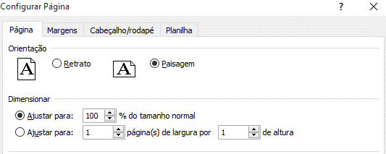

 |  | Internet: Digite o link, responda as perguntas |  |  |  |  |  |  |  |  |  | https://forms.gle/Sbgzz2REzYy5fgjM8

